Jardín 1
 |  |  |  |  |  | 0
Debes escribir ÚNICAMENTE en las casillas de color azul.
SOLO hace falta escribir la cantidad del resultado, no la solución. La solución desarrollada debe estar en tu cuaderno.
Si introduces correctamente los datos, un mensaje secreto aparecerá.
 |  |  |  |  | 0

 | SOLUCIÓN APARTADO 1: |  | metros cuadrados

 | SOLUCIÓN APARTADO 2: |  | metros cuadrados

 | SOLUCIÓN APARTADO 3: |  | árboles

 | SOLUCIÓN APARTADO 4: |  | metros de valla

 |  |  |  | 0

 | 0

 |  |  |  |  |  | 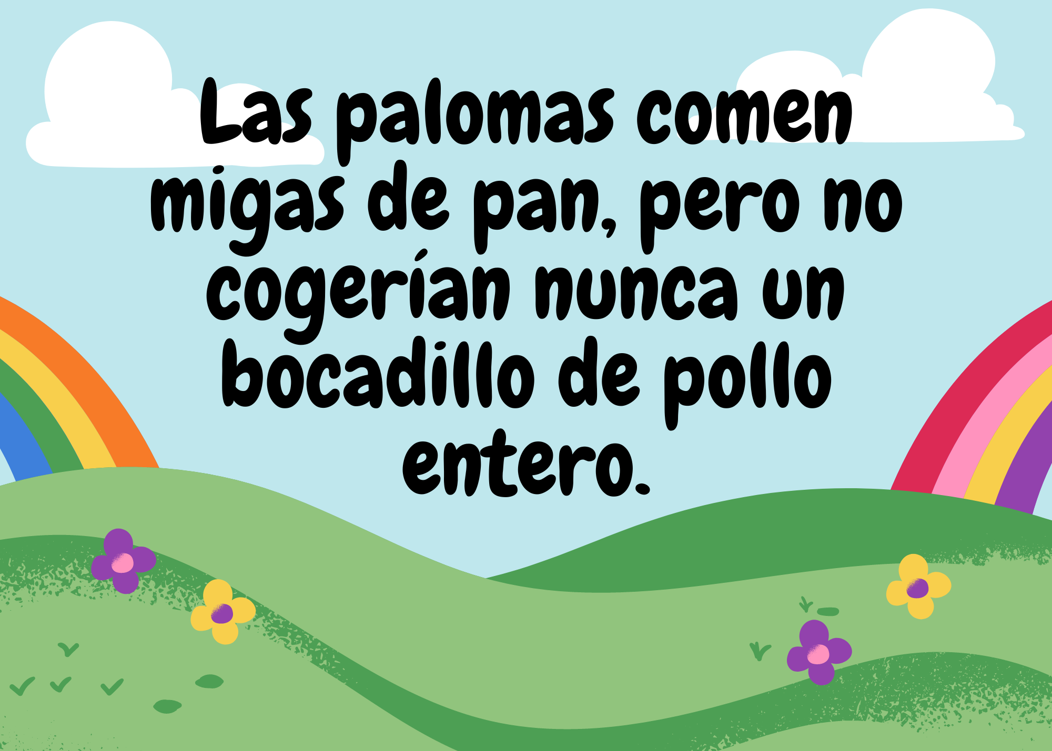

 |  | 0

